申請書の入力例
<申請書の入力例>

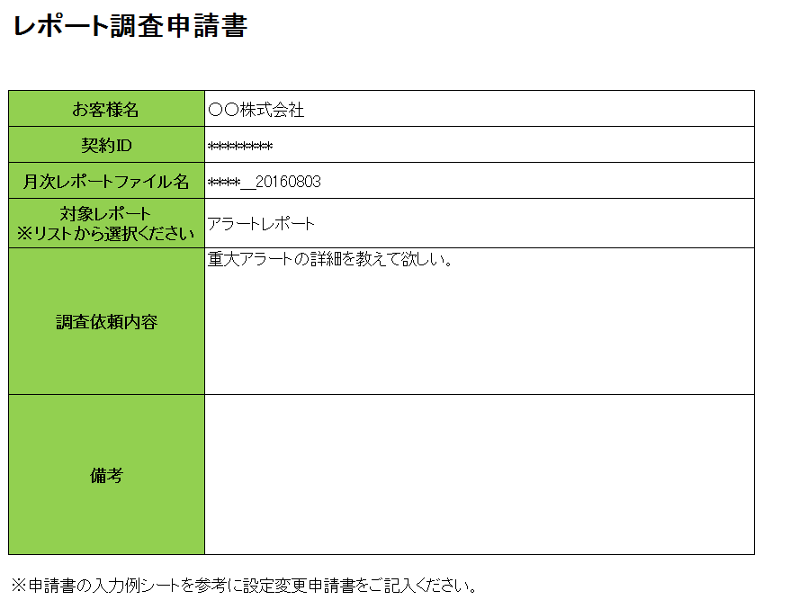

①お客様名、契約IDをもとに
作業申請依頼の受付を行いますので入力お願いいたします。
②月次レポートファイル名を指定ください。
また、対象のレポート名をプルダウンから選択ください。
③調査内容をご記入ください。

